Sayfa1
 | 1 | Bir klemensin kutu içerisine montajlanabilmesi için öncelikle kutu içerisinde klemense uygun bir ray yerleştirilmiş olmalı. Ray step dosyası klasörde mevcuttur.
 | 2 | Klemens rayı 2m boylarda satılmaktadır. Firmalar bu rayları satın aldıktan sonra kutunun içerisine uygun olacak boyutta kestirir ve montajlar.
 | 3 | Kutuların içerisine yerleştirilen ray uzunlukları kutu boyutlarına göre değişiklik gösterir.
 | 4 | EJB kutularının tabanına montaj plakası denen düz bir sac plaka montajlanır. Her EJB kutunun içerisine girebilen plaka ölçüsü aşağıda sırasıyla verilmiştir.
 | 5 | Klemens rayı, bu plakanın üzerine montajlanır.
 | 6 | Aşağıdaki görselde kırmızı çerçevenin hemen içinde kalın siyah kare biçimindeki, dört köşesinde cıvata delikleri bulunan büyük çerçeve montaj plakasıdır. Kutunun tabanına monte edilir. Mavi oklar ile gösterilen dikey, boydan boya duran iki adet karşılıklı parça ise montaj rayıdır. Rayların üstünde ortalanmış şekilde bir çok klemens montajlanmış şekilde durmaktadır.
 | 7 | Tüm kutu çizimlerinin içerisinde montaj plakaları da mevcuttur!

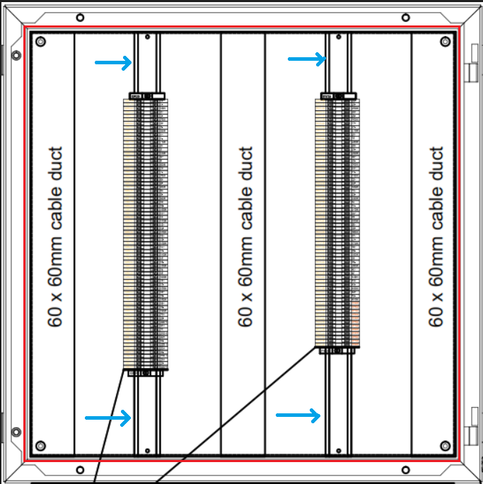
MONTAJ PLAKASI ÖLÇÜSÜ | EJB21 | 180 - 140mm
 | EJB31 | 325 - 225mm
 | EJB51 | 460 - 260mm
 | EJB61 | 560 - 360mm
 | EJB63 | 560 - 360mm
 | EJB71 | 590 - 390mm
 | EJB73 | 590 - 390mm
 | EJB91 | 750 - 448mm
 | EJB93 | 750 - 448mm

